Sheet1
Câu lệnh | Mô tả | Kết quả
git init | Tạo git repo: tạo git repo dưới local (mặc định là master), lưu trữ các thay đổi của dự án

git config --global user.name 'quangvu' | Cấu hình tên
git config --global user.email 'vux.quang89@gmail.com' | Cấu hình email

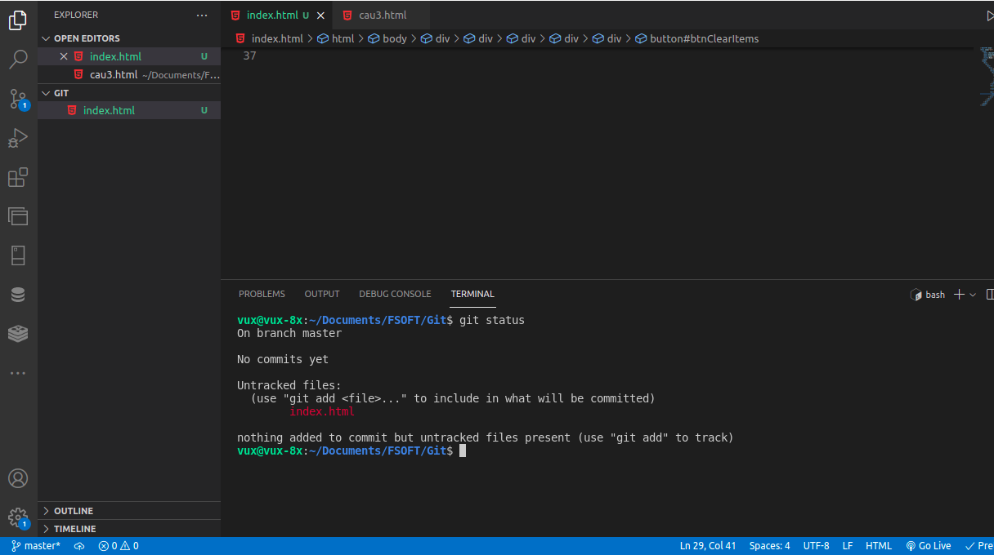
 | Tạo file index.html
git status | Kiểm tra trạng thái của file trong thư mục đang làm việc
 | Gồm các trạng thái:
 | - Untracked files: cac file chua duoc theo doi, van con trong thu muc lam viec hien tai
 | - Changes to be Commited: cac thay doi se duoc hien thi trong commit, da duoc dua sang khu vuc Staging Area
 | + Staging Area: khu vuc co the theo doi duoc cac file se duoc thuc hien cac lan commit tiep theo => se duoc dua vao trong git repo voi noi dung la nhung thay doi tren file

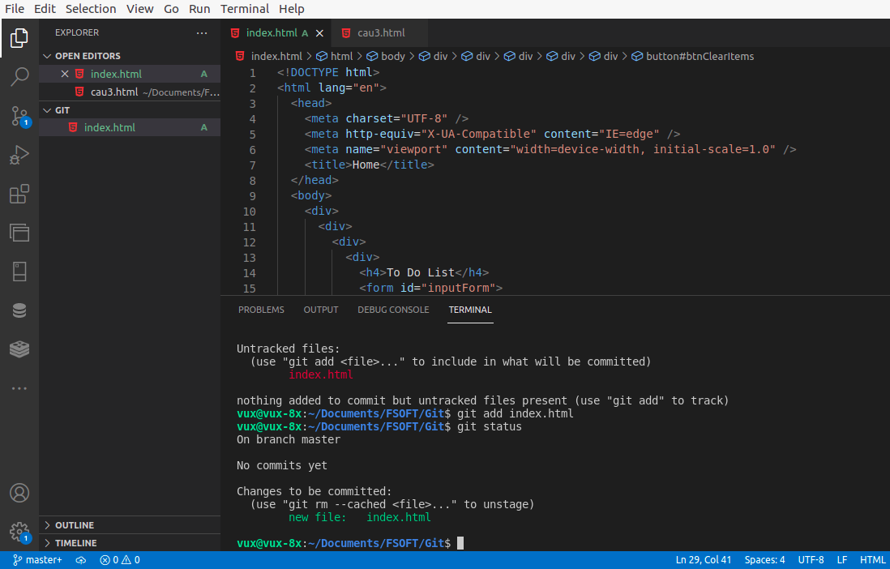
git add index.html | Thực hiện đưa file index.html sang khu vực Staging Area
git status | Kiểm tra trạng thái file index.html đã được add

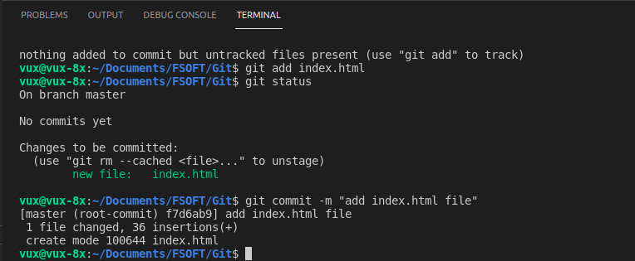
git commit -m “add index.html file” | Thực hiện ghi vao kho chung cac thay doi => cac file trong Staging Area se chuyen sang trang thai Commited

git log | Xem lại các commit đã được tạo, mỗi commit sẽ có mã Hash, Author(ngưới thực hiện commit), Date (thời gian thực hiện commit), nội dung commit

 | Thực hiện kết nối đến git remote server

 | - Dang nhap vao github.com bang tai khoan da dang ky
 | - Chon New
 | - Nhap ten Repository name
 | - Chon public neu muon chia se voi tat ca moi nguoi Chon private neu muon cap quyen truy cap

 | - Tiếp đến chọn Create repository

 | Thực hiện các lệnh theo hướng dẫn của github

git remote add origin [link_github_server] | Liên kết git repo local với repo remote
git branch -M master | Chuyển sang branch master: là branch chính
git push -u origin master | Thực hiện đẩy các commit từ repo local lên repo remote(master)

 | Refresh trình duyệt để update thay đổi

 | Thêm các folder, file mới
 | - Thêm folder css: chứa các file css
 | - Thêm folder js: chứa các file JavaScript
 | - folder fontawesome-free-6.1.2: các các design icon
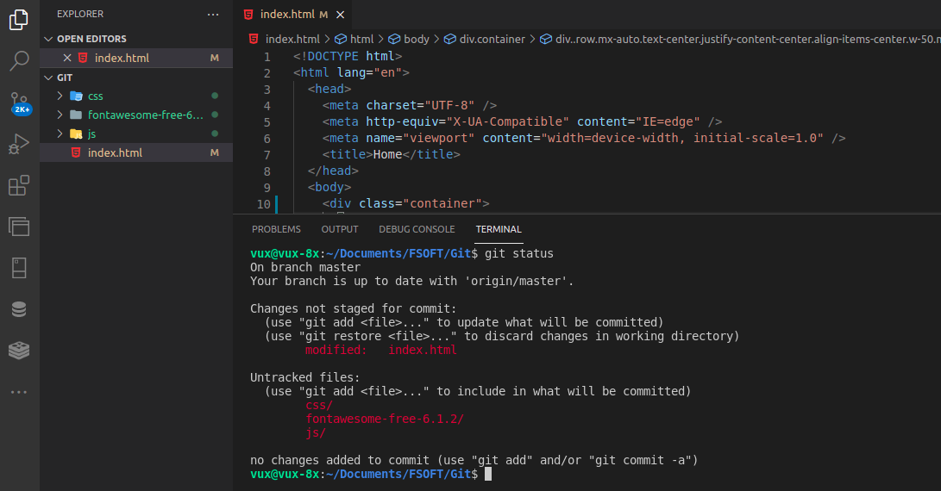

git status | Kiểm tra trạng thái của file trong thư mục đang làm việc

 | Tạo branch mới để tránh ảnh hưởng đến branch chính(master)

git checkout -b my-branch | Tạo branch mới có tên my-branch. Khi đó các commit có trên branch master cũng sẽ có trên my-branch

git branch | Kiểm tra hiện đang thao tác trên branch nào(branch có màu xanh thể hiện đang thao tác trên branch đó)

git checkout my-branch | Chuyển qua thao tác trên branch my-branch

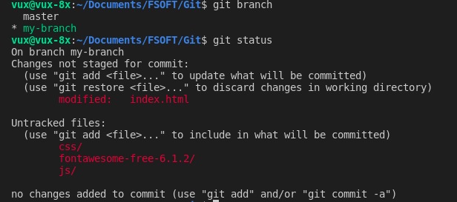
git status | Kiểm tra trạng thái của file trong thư mục đang làm việc

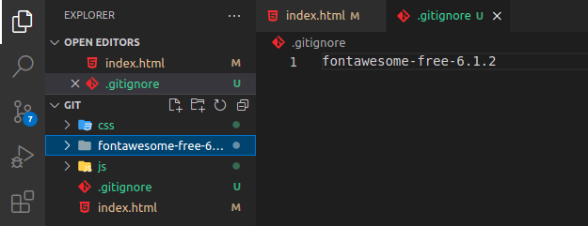
 | Nếu không muốn folder fontawesome-free-6.1.2 push lên repo remote, thì tạo file .gitignore. Nội dung file chứa tên folder không muốn push

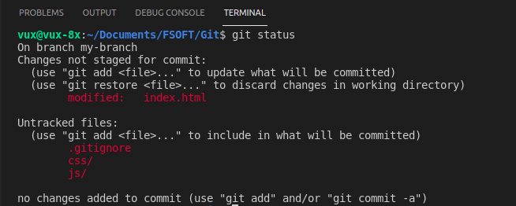

git status | Kiểm tra trạng thái của file trong thư mục đang làm việc
 | Folder fontawesome-free-6.1.2 không còn trong Untracked files

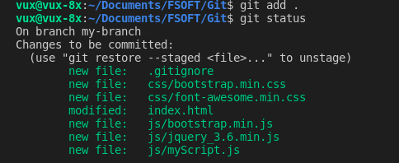
git add . | Thực hiện chuyển tất cả các file sang trạng thái Staging Area chờ thực hiện commit

git commit -m “add css, js file” | Thực hiện ghi các thay đổi vào kho chung với nội dung “add css, js file”
 | Các file trong Staging Area sẽ chuyển sang trạng thái commited

git log | Hiển thị các commit đã thực hiện

git checkout master | Chuyển sang branch master
 | Hiện tại branch master mới chỉ có 1 commit add index.html file

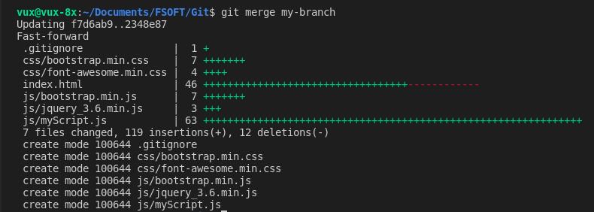
git merge my-branch | Thực hiện chuyển các commit đã thực hiện ở branch my-branch sang branch master

git push | Đẩy các commit từ repo master local lên repo master server

 | Refresh trình duyệt để update thay đổi
 | Các file đã được đẩy lên repo remote

 | Các commit đã được đẩy lên

git add js/myScript | Chuyển file myScript.js trong folder js sang trạng thái Staging Area

git commit -m “update myScript file in js folder” | Thực hiện commit file myScript.js với nội dung “update myScript file in folder”

git add index.html | Chuyển file index.html sang Staging Area
git commit -m “update index.html file: add link css, scipt file” | Thực hiện commit file index.html với nội dung commit: “update index.html file: add link css, javascipt file”

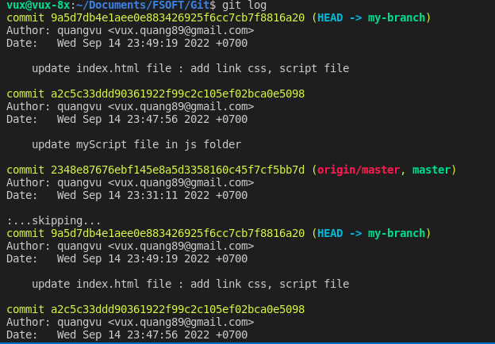
git log | Hiển thi các commit đã thực

git checkout master | Chuyển sang branch master
git merge my-branch | Chuyển các commit từ my-branch sang master

git push | Thực hiện đẩy các commit từ repo local lên repo remote(master)

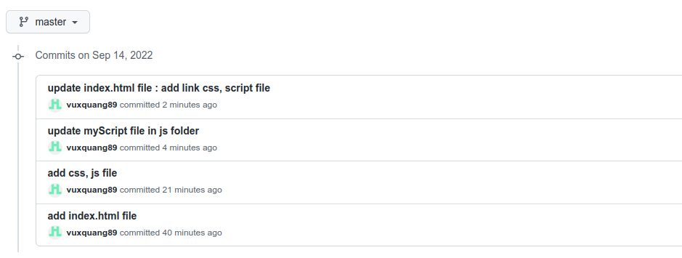
 | Refresh trình duyệt để update thay đổi
 | Các commit đã được đẩy lên

 | Các file đã được update

 |  | https://github.com/vuxquang89/git_demo

